NEW BALANCE
 |  |  |  |  |  |  |  | RETAIL PRICE | FINAL PRICE
 |  |  |  |  |  |  |  | SLIP = 9,90 € / UNIT | SLIP = 2,39€
 |  |  |  |  |  |  |  | BOXER = 14,90 € / UNIT | BOXER / T-SHIRT / TOP = 2,90€
 |  |  |  |  |  |  |  | TANK TOP = 15,00 € / UNIT
 |  |  |  |  |  |  | 29592 | T-SHIRT = 17,90 € / UNIT
REFERENCE AND COLOR | DESCRIPTION | S | M | L | XL | XXL | QUANTITY
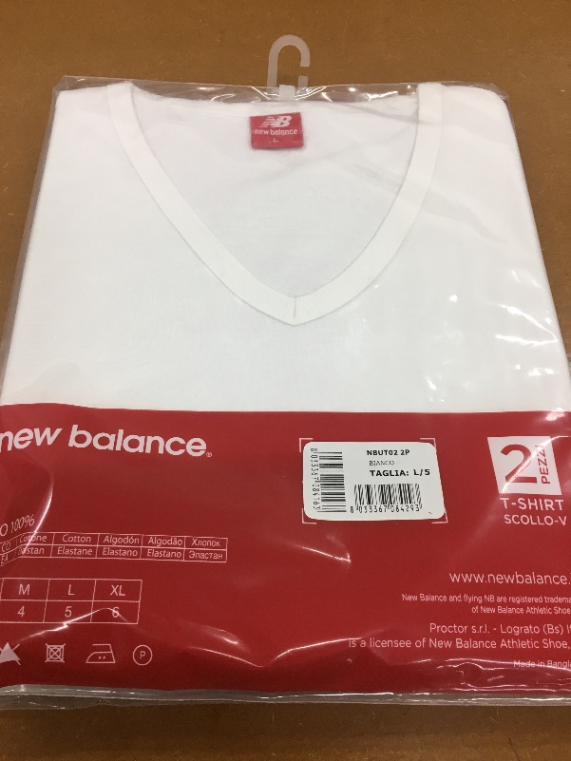
NBUB01 1P | BOXER TINTA UNITA
BIANCO |  | 48 |  | 24 | 24 |  | 96
NERO |  | 36 |  |  |  |  | 36
NBUB01 2P | BI-PACK BOXER TINTA
BIANCO |  | 1008 | 2160 | 1512 | 864 |  | 5544
NERO |  | 144 | 72 | 24 |  |  | 240
NBUB01- | BOXER TINTA UNITA
BIANCO |  | 408 | 984 | 948 | 192 |  | 2532
NERO |  |  | 12 |  |  |  | 12
ASSORTITO |  | 24 | 60 |  | 72 |  | 156
NBUBMOD 1P BULK# | BOXER ELASTICO PARLATO
NERO |  |  |  |  | 600 |  | 600
NBUBMOD 1P- | BOXER ELASTICO PARLATO
FANTASIE VARIE |  | 216 | 276 | 144 | 312 |  | 948
ASSORTITO |  | 336 | 576 | 744 | 612 | 276 | 2544
NBUS01 1P | SLIP TINTA UNITA
BIANCO |  | 36 | 24 | 12 | 24 |  | 96
NERO |  | 48 | 36 |  |  |  | 84
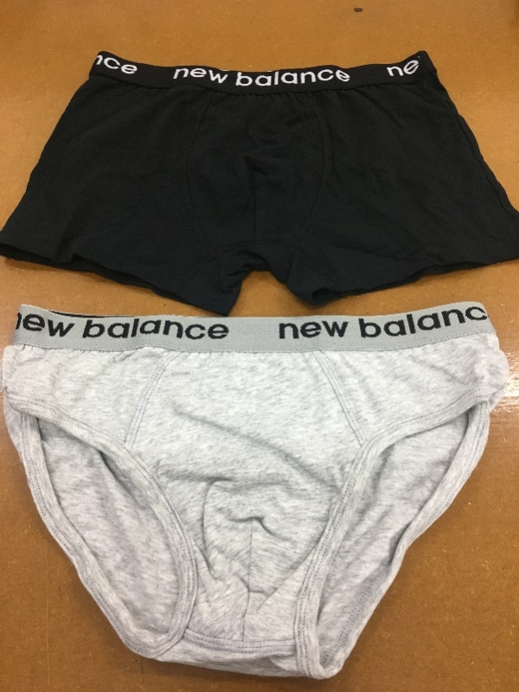
NBUS01 2P | BI-PACK SLIP TINTA
BIANCO |  | 1116 | 1800 | 756 | 624 |  | 4296
NERO |  | 816 | 816 | 24 |  |  | 1656
NBUS01- | SLIP TINTA UNITA
BIANCO |  | 468 | 540 |  | 204 |  | 1212
NERO |  | 312 | 84 |  |  |  | 396
NBUSM 1P | SLIP MODA CON STAMPA ED ELASTICO PARLATO
ASSORTITO |  | 120 | 24 |  |  |  | 144
NBUSMOD 1P- | SLIP ELASTICO PARLATO
FANTASIE VARIE |  | 216 | 336 | 216 | 84 |  | 852
ASSORTITO 017 |  | 48 |  |  |  |  | 48
ASSORTITO |  | 12 | 300 | 84 | 96 | 48 | 540
NBUT01 2P | BI-PACK T-SHIRT GIROCOLLO
BIANCO |  | 336 | 264 | 24 |  |  | 624
NERO |  |  | 24 |  |  |  | 24
NBUT01- | T-SHIRT GIROCOLLO
BIANCO |  |  |  | 60 | 24 |  | 84
NERO |  | 84 |  |  |  |  | 84
NBUT02 2P | BI-PACK T-SHIRT SCOLLO V
BIANCO |  | 684 | 852 | 372 | 24 |  | 1932
NERO |  | 288 | 96 | 48 |  |  | 432
NBUT02- | T-SHIRT SCOLLO V
BIANCO |  |  |  |  | 24 |  | 24
NERO |  |  |  |  | 84 |  | 84
NBUT03 1P | T-SHIRT GIROCOLLO
BIANCO |  | 60 |  |  |  |  | 60
NERO |  | 96 | 60 |  | 36 |  | 192
NBUT03- | T-SHIRT GIROCOLLO
BIANCO |  | 36 |  |  |  |  | 36
NERO |  | 77 | 72 | 49 | 84 |  | 282
NBUT04 1P | T-SHIRT SCOLLO V
BIANCO |  | 12 |  |  |  |  | 12
NERO |  | 120 |  |  | 12 |  | 132
NBUT04- | T-SHIRT SCOLLO V
BIANCO |  | 48 |  |  |  |  | 48
NERO |  | 108 | 72 | 72 | 84 |  | 336
NBUV01- | VOGATORE SPALLA LARGA A COSTA 2:2
ASSORTITO |  | 48 | 108 | 144 |  |  | 300
BIANCO |  | 348 | 318 | 306 | 258 |  | 1230
NERO |  | 414 | 402 | 342 | 342 |  | 1500
NBUV02- | CANOTTA ELASTICIZZA
ASSORTITO |  | 108 | 24 | 12 |  |  | 144

